工作表2
图片 | 名称 | 备注 | 操作 | 功能 | 按钮注释 | 其他


 | p1 | 每次打开应用都要求输入密码（如果设置了yes） 像安卓手机的屏幕保护 支付宝的打开的时候要求输入的密码那样 | 密码输入正确就跳转到p2 不正确就一直在这个界面

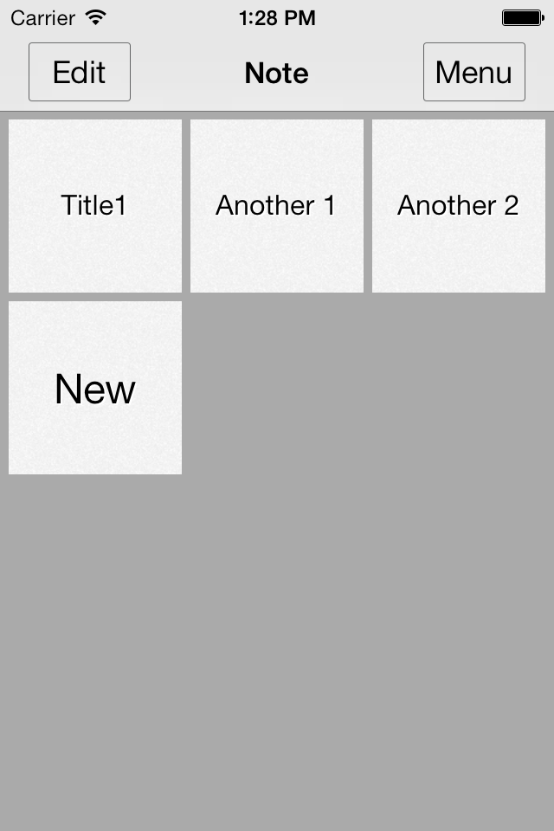
 | p2 | 主功能界面 也是打开应用后的第一个界面

 |  |  | 点击 | 跳转到p3 | 编辑 | 这2个效果一样

 |  |  | 长按 | 跳转到p3 | 编辑

 |  |  | 点击 | 跳转到p4 | 查看记事本的详细内容或者修改

 |  |  | 点击 | 跳转到p5 | 新建一个记事本

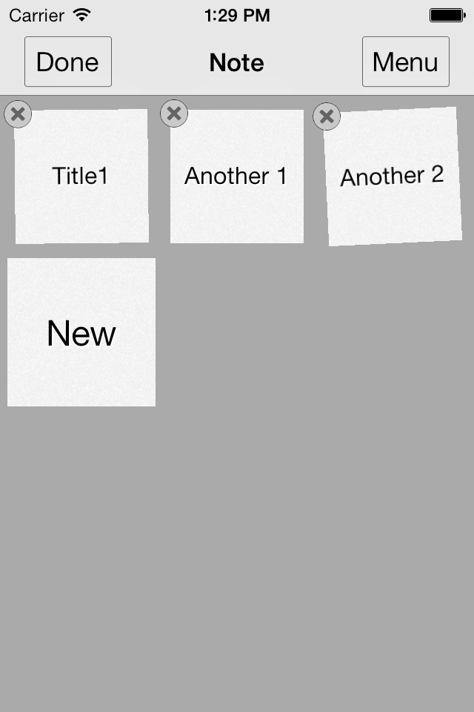
 | p3 | 像ios一样会抖动 可以删除或者移动（new不能删除或者移动) | 点击 | 返回p2 | 完成编辑
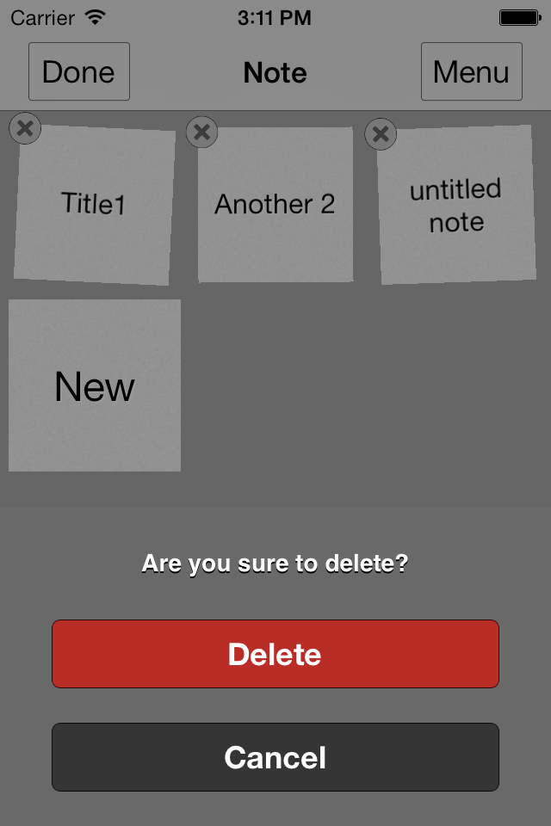
 |  |  | 点击 | 删除（有提示 是否删除) | 删除

 |  |  | 长按 | 可以移动顺序


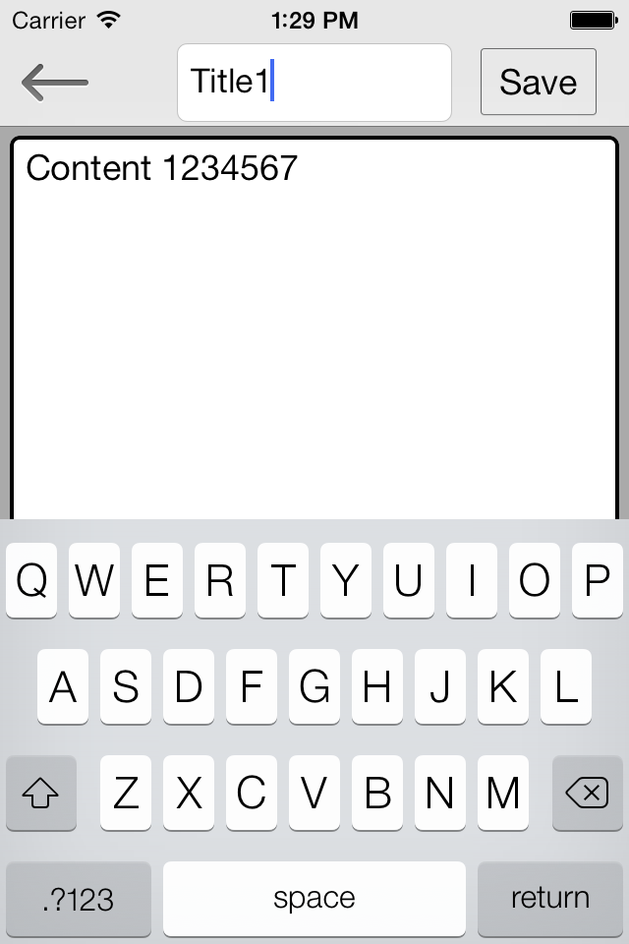
 | p4 | 记事本 详细内容 | 点击 | 返回不保存修改 | 返回就是跳转到p2

 |  |  | 点击 | 返回并保存修改

 |  |  | 点击 | 标题 可以修改 参考‘其他’列

 |  |  | 点击 | 内容

 |  |  | 左滑或者右滑 | 如果有键盘 那么键盘消失


 | p5 | 功能和p4一样

